Gráfico 1


MINISTERIO DE HACIENDA
DIRECCIÓN GENERAL DE PRESUPUESTO
DEPARTAMENTO DE GESTIÓN FINANCIERA DE FORMULACIÓN Y EJECUCIÓN

 | Gráfico 1. Empresas Públicas No Financieras Distribución de los Ingresos Corrientes
 |  | 2025

 | Ventas de bienes y servicios | 59.0%
 | Transferencias y donaciones corrientes recibidas | 41.0%
 | Otros ingresos corrientes | 0.1%

 | Fuente: Sistema de Información de la Gestión Financiera (SIGEF)

Gráfico 2
MINISTERIO DE HACIENDA
DIRECCIÓN GENERAL DE PRESUPUESTO
DEPARTAMENTO DE GESTIÓN FINANCIERA DE FORMULACIÓN Y EJECUCIÓN

 | Gráfico 1. Empresas Públicas No Financieras Distribución de los Ingresos Corrientes
 |  | 2025

 | Ventas de bienes y servicios | 33.6%
 | Rentas de la propiedad | 46.9%
 | Transferencias y donaciones corrientes recibidas | 0.2%
 | Otros ingresos corrientes | 19.4%

 | Fuente: Sistema de Información de la Gestión Financiera (SIGEF)

Gráfico 3
MINISTERIO DE HACIENDA
DIRECCIÓN GENERAL DE PRESUPUESTO
DEPARTAMENTO DE GESTIÓN FINANCIERA DE FORMULACIÓN Y EJECUCIÓN

 | Gráfico 3. Distribución del gasto de las Empresas Públicas no Financieras por clasificación Económica
 | 2024-2025 |  | PIB 2024 | 7,402,888.5
 | En porcentaje (%) del PIB |  | PIB 2025 | 7,897,551.3
 | 2024 | 2025
Gasto Corriente | 2.9% | 3.2%
Gasto Capital | 0.6% | 0.6%

 | Gasto Corriente | Gasto Capital
2024 | 2.9% | 0.6%
2025 | 3.2% | 0.6%

Nota: Los valores del Producto Interno Bruto (PIB) utilizados en este análisis se basan en la última versión del informe “Panorama Macroeconómico 2025‑2029”, elaborado por el Ministerio de Hacienda y Economía y actualizado al 09/06/2026.
1. PIB 2023: RD$ 7,402,888.5 millones
2. PIB 2024: RD$ 7,897,551.3 millones
Fuente: Elaboración propia con datos del Sistema de la Gestión Financiera (SIGEF).

Gráfico 4
MINISTERIO DE HACIENDA
DIRECCIÓN GENERAL DE PRESUPUESTO
DEPARTAMENTO DE GESTIÓN FINANCIERA DE FORMULACIÓN Y EJECUCIÓN

 | Grafico 4. Distribución del gasto de las Empresas Públicas Financieras por clasificación Económica
 | 2024-2025 |  | PIB 2024 | 7,402,888.5
 | En porcentaje (%) del PIB |  | PIB 2025 | 7,897,551.3

 | Gasto Corriente | Gasto Capital
2024 | 5.2% | 0.1%
2025 | 6.1% | 0.0%

Nota: Los valores del Producto Interno Bruto (PIB) utilizados en este análisis se basan en la última versión del informe “Panorama Macroeconómico 2025‑2029”, elaborado por el Ministerio de Hacienda y Economía y actualizado al 09/06/2026.
1. PIB 2023: RD$ 7,402,888.5 millones
2. PIB 2024: RD$ 7,897,551.3 millones
Fuente: Elaboración propia con datos del Sistema de la Gestión Financiera (SIGEF).

Gráfico 5
MINISTERIO DE HACIENDA
DIRECCIÓN GENERAL DE PRESUPUESTO
DEPARTAMENTO DE GESTIÓN FINANCIERA DE FORMULACIÓN Y EJECUCIÓN

 | Grafico 5. Ejecución institucional de las Principales Empresas Públicas por sector
 | 2025
 | Valores en millones de RD$

 |  |  | 7.402888491E+12

Sector Eléctrico | EDEESTE | 74,356.8
 | EDENORTE | 72,303.9
 | EDESUR | 79,381.5
Sector Agua | CAASD | 9,986.9
 | CORAASAN | 4,688.4
 | INAPA | 18,390.0
Sector Financiero | BANRESERVAS | 342,351.4
 | BCRD | 134,666.5
 | SUPERINTENDENCIA DE BANCOS | 3,965.1

Fuente: Elaboración propia con datos del Sistema de la Gestión Financiera (SIGEF) y Centralización de Información Financiera del Estado (CIFE)

Tabla 6

MINISTERIO DE HACIENDA Y ECONOMÍA
DIRECCIÓN GENERAL DE PRESUPUESTO
DIRECCIÓN DE ESTUDIOS ECONÓMICOS Y SEGUIMIENTO FINANCIERO

Tabla 6. Gastos de las Empresas Públicas por la Clasificación Funcional
2024 - 2025
Valores en millones RD$ |  |  |  |  |  |  |  |  |  |  |  |  | PIB Nominal 2025 Ejecución | 7,897,551,288,615.23

Detalle | 2024 |  | 2025 |  |  |  |  |  | VARIACIÓN 2024/2025
 | Empresas Públicas no Financieras | Empresas Públicas Financieras | Empresas Públicas no Financieras |  |  | Empresas Públicas Financieras |  |  | Empresas Públicas no Financieras |  | Empresas Públicas Financieras
 | Devengado |  | Inicial | Vigente | Devengado | Inicial | Vigente | Devengado | REL. | ABS. | REL. | ABS.

 | 1 | 2 | 3 | 4 | 5 | 6 | 7 | 8 | (9) = (5-1)/1 | (10) = (5-1) | (11) = (8-2)/2 | (12) = (8-2) | EPNF | EPF | EPNF | EPF
1 - SERVICIOS GENERALES | 1,340.5 | 14.0 | 1,782.0 | 2,289.2 | 1,711.7 | 26.7 | 50.2 | 50.2 | 27.7% | 371.2 | 258.6% | 36.2 | 0.6% | 0.01%
1.1 - Administración general | 1,335.3 | 0.0 | 1,765.6 | 2,266.2 | 1,697.7 | 18.9 | 11.1 | 11.1 | 27.1% | 362.4 | 100.0% | 11.1 | 0.6% | 0.0% | 99.2% | 22.1%
1.2 - Relaciones internacionales | 5.2 | 14.0 | 16.3 | 23.0 | 14.0 | 7.9 | 39.1 | 39.1 | 170.1% | 8.8 | 179.5% | 25.1 | 0.0% | 0.0% | 0.8% | 77.9%
1.3 - Defensa nacional | 0.0 | 0.0 | 0.0 | 0.0 | 0.0 | 0.0 | 0.0 | 0.0 | 0.0% | 0.0 | 0.0% | 0.0 | 0.0% | 0.0% | 0.0% | 0.0%
1.4 - Justicia, orden público y seguridad | 0.0 | 0.0 | 0.0 | 0.0 | 0.0 | 0.0 | 0.0 | 0.0 | 0.0% | 0.0 | 0.0% | 0.0 | 0.0% | 0.0% | 0.0% | 0.0%
2 - SERVICIOS ECONÓMICOS | 217,433.3 | 260,210.6 | 457,164.5 | 482,667.3 | 260,142.8 | 297,231.2 | 368,514.9 | 367,091.0 | 19.6% | 42,709.5 | 41.1% | 106,880.5 | 86.9% | 75.1%
2.1 - Asuntos económicos, comerciales y laborales | 0.0 | 1,670.4 | 1,340.6 | 1,340.6 | 0.0 | 2,531.3 | 1,889.9 | 1,889.9 | 0.0% | 0.0 | 13.1% | 219.6 | 0.0% | 0.4% | 0.0% | 0.5%
2.2 - Agropecuaria, caza, pesca y silvicultura | 2,060.4 | 2,910.3 | 6,260.3 | 7,532.2 | 2,145.1 | 3,162.1 | 3,760.3 | 2,909.0 | 4.1% | 84.6 | -0.04% | -1.3 | 0.7% | 0.6% | 0.8% | 0.8%
2.3 - Riego | 0.0 | 0.0 | 0.0 | 0.0 | 0.0 | 0.0 | 0.0 | 0.0 | 0.0% | 0.0 | 0.0% | 0.0 | 0.0% | 0.0% | 0.0% | 0.0%
2.4 - Energía y combustible | 210,619.3 | 0.0 | 296,608.9 | 319,728.0 | 252,795.4 | 0.0 | 0.0 | 0.0 | 20.0% | 42,176.1 | 0.0% | 0.0 | 84.4% | 0.0% | 97.2% | 0.0%
2.5 - Minería, manufactura y construcción | 0.0 | 0.0 | 0.0 | 0.0 | 0.0 | 0.0 | 0.0 | 0.0 | 0.0% | 0.0 | 0.0% | 0.0 | 0.0% | 0.0% | 0.0% | 0.0%
2.6 - Transporte | 4,045.6 | 0.0 | 4,408.3 | 5,295.5 | 4,440.3 | 0.0 | 0.0 | 0.0 | 9.8% | 394.8 | 0.0% | 0.0 | 1.5% | 0.0% | 1.7% | 0.0%
2.7 - Comunicaciones | 559.2 | 0.0 | 591.3 | 771.7 | 617.1 | 0.0 | 0.0 | 0.0 | 10.3% | 57.9 | 0.0% | 0.0 | 0.2% | 0.0% | 0.2% | 0.0%
2.8 - Banca y seguros | 0.0 | 255,629.9 | 147,776.1 | 147,776.1 | 0.0 | 291,537.8 | 362,864.7 | 362,292.1 | 0.0% | 0.0 | 41.7% | 106,662.2 | 0.0% | 74.1% | 0.0% | 98.7%
2.9 - Otros servicios económicos | 148.7 | 0.0 | 178.9 | 223.1 | 144.9 | 0.0 | 0.0 | 0.0 | -2.6% | -3.8 | 0.0% | 0.0 | 0.0% | 0.0% | 0.1% | 0.0%
3 - PROTECCIÓN DEL MEDIO AMBIENTE | 14,175.0 | 0.0 | 16,305.9 | 27,371.0 | 17,044.1 | 0.0 | 0.0 | 0.0 | 20.2% | 2,869.0 | 0.0% | 0.0 | 5.7% | 0.0%
3.1 - Protección del aire, agua y suelo | 14,174.8 | 0.0 | 16,276.4 | 27,337.6 | 17,026.9 | 0.0 | 0.0 | 0.0 | 20.1% | 2,852.1 | 0.0% | 0.0 | 5.7% | 0.0% | 99.9% | #DIV/0!
3.2 - Protección de la biodiversidad y ordenación de desechos | 0.0 | 0.0 | 3.3 | 5.4 | 0.4 | 0.0 | 0.0 | 0.0 | 0.0% | 0.4 | 0.0% | 0.0 | 0.0% | 0.0% | 0.0% | #DIV/0!
3.3 - Cambio Climático | 0.3 | 0.0 | 26.3 | 28.0 | 16.8 | 0.0 | 0.0 | 0.0 | 0.0% | 16.6 | 0.0% | 0.0 | 0.0% | 0.0% | 0.1% | #DIV/0!
4 - SERVICIOS SOCIALES | 20,465.3 | 2,834.4 | 19,543.9 | 33,045.0 | 20,583.3 | 2,685.3 | 3,676.5 | 3,556.4 | 0.6% | 118.0 | 25.5% | 722.0 | 6.9% | 0.7%
4.1 - Vivienda y servicios comunitarios | 16,152.3 | 0.0 | 13,688.0 | 26,749.4 | 18,999.9 | 0.0 | 0.0 | 0.0 | 17.6% | 2,847.6 | 0.0% | 0.0 | 6.3% | 0.0% | 92.3% | 0.0%
4.2 - Salud | 0.0 | 0.0 | 0.0 | 0.0 | 0.0 | 0.0 | 0.0 | 0.0 | 0.0% | 0.0 | 0.0% | 0.0 | 0.0% | 0.0% | 0.0% | 0.0%
4.3 - Actividades deportivas, recreativas, culturales y religiosas | 490.1 | 223.8 | 1,789.0 | 1,822.7 | 526.3 | 1,165.5 | 5.0 | 4.5 | 7.4% | 36.3 | -98.0% | -219.4 | 0.2% | 0.0% | 2.6% | 0.1%
4.4 - Educación | 38.3 | 212.3 | 250.4 | 251.1 | 37.6 | 161.4 | 353.1 | 323.9 | -1.8% | -0.7 | 52.6% | 111.6 | 0.0% | 0.1% | 0.2% | 9.1%
4.5 - Protección social | 3,784.7 | 2,398.2 | 3,810.2 | 4,215.4 | 1,017.3 | 1,358.4 | 3,318.3 | 3,228.0 | -73.1% | -2,767.4 | 34.6% | 829.8 | 0.3% | 0.7% | 4.9% | 90.8%
4.6 - Equidad de género | 0.0 | 0.0 | 6.3 | 6.3 | 2.2 | 0.0 | 0.0 | 0.0 | 0.0% | 2.2 | 0.0% | 0.0 | 0.0% | 0.0% | 0.0% | 0.0%
5 - INTERESES DE LA DEUDA PÚBLICA | 0.0 | 131,441.4 | 0.0 | 0.0 | 0.0 | 0.0 | 128,468.5 | 118,362.9 | 0.0% | 0.0 | -10.0% | -13,078.5 | 0.0% | 24.2%
5.1 - Intereses y comisiones de deuda pública | 0.0 | 131,441.4 | 0.0 | 0.0 | 0.0 | 0.0 | 128,468.5 | 118,362.9 | 0.0% | 0.0 | -10.0% | -13,078.5 | 0.0% | 24.2%
Total | 253,414.2 | 394,500.4 | 494,796.3 | 545,372.5 | 299,481.9 | 299,943.3 | 500,710.1 | 489,060.6 | 18.2% | 46,067.7 | 24.0% | 94,560.2
Notas:
Fuente: Sistema de Información de la Gestión Financiera (SIGEF).

Gráfico 6.
MINISTERIO DE HACIENDA Y ECONOMÍA
DIRECCIÓN GENERAL DE PRESUPUESTO
DIRECCIÓN DE ESTUDIOS ECONÓMICOS Y SEGUIMIENTO FINANCIERO

Gráfico 6. Ejecución de la inversión pública por provincia
Empresas Públicas no Financieras
2025
Valores en millones de RD$
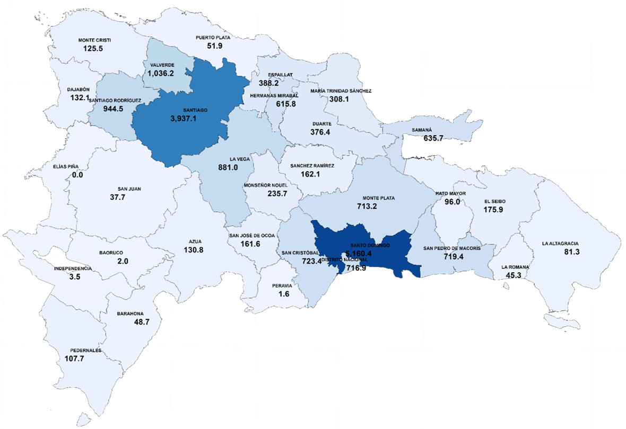

 | Fuente: Sistema de Información de la Gestión Financiera (SIGEF).

Tabla 7

MINISTERIO DE HACIENDA Y ECONOMÍA
DIRECCIÓN GENERAL DE PRESUPUESTO
DIRECCIÓN DE ESTUDIOS ECONÓMICOS Y SEGUIMIENTO FINANCIERO

Tabla 7. Cuenta de Ahorro, Inversión y Financiamiento |  |  |  |  |  |  | PIB Nominal 2025 Formulación (RD$)
Período enero - diciembre 2025 |  |  |  |  |  |  | PIB Nominal 2025 Ejecución (RD$) | 7,897,551.3
Valores en millones RD$
Detalle | Empresas Públicas no Financieras | Empresas Públicas Financieras | Total | Como % del PIB EPNF | Como % del PIB EPF | Total

A. Total de Ingresos | 299,916.9 | 545,282.4 | 845,199.4 | 3.8% | 6.9% | 10.7%
A.1) Ingresos Corrientes | 279,035.4 | 481,479.2 | 760,514.6 | 3.5% | 6.1% | 9.6%
A.2) Ingresos de Capital | 20,881.6 | 63,803.2 | 84,684.8 | 0.3% | 0.8% | 1.1%
B. Total de Gastos | 299,481.9 | 489,060.6 | 788,542.5 | 3.8% | 6.2% | 10.0%
B.1) Gastos Corrientes | 249,886.5 | 485,491.5 | 735,378.0 | 3.2% | 6.1% | 9.3%
B.1.1) Intereses de la Deuda Pública | 2,394.9 | 248,756.1 | 251,151.0 | 0.0% | 3.1% | 3.2%
B.2) Gastos de Capital | 49,595.4 | 3,569.0 | 53,164.4 | 0.6% | 0.0% | 0.7%
Resultados Presupuestarios
Resultado Primario [A-[B-(B.1.1)] | 2,830.0 | 304,978.0 | 307,807.9 | 0.04% | 3.9% | 3.9%
Resultado Económico (A.1-B.1) | 29,148.9 | -4,012.3 | 25,136.5 | 0.4% | -0.1% | 0.3%
Resultado de Capital (A.2-B.2) | -28,713.8 | 60,234.2 | 31,520.4 | -0.4% | 0.8% | 0.4%
C. Resultado Financiero (A-B) | 435.0 | 56,221.9 | 56,656.9 | 0.01% | 0.7% | 0.7%
D. Fuentes Financieras | 95.7 | 442,799.9 | 442,895.6 | 0.0% | 5.6% | 5.6%
E. Aplicaciones Financieras | 390.5 | 499,021.8 | 499,412.3 | 0.0% | 6.3% | 6.3%
F. Financiamiento Neto (D-E) | -294.8 | -56,221.9 | -56,516.7 | 0.0% | -0.7% | -0.7%
Fuente: Sistema de Información de la Gestión Financiera (SIGEF) Centralización de la Información Financiera del Estado (CIFE).

